タイトル
ゲームタイトル :スーパーマリオブラザーズ

 | タイトル画面
 | 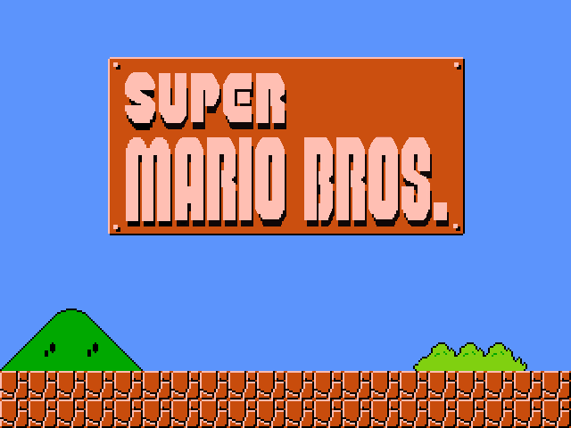

 | 仕様
 | 8秒後にデモプレイを流す。
 | 何かボタンを押されたらタイトルに戻る
 | 常にUIを表示する

 | 画像 | サイズ:縦×横
 | titlelogo.png | 40×140
 | score.png | 20×120
 | name.png | 20×120
 | coin.png | 20×20
 | mush.png | 20×20
 | math.png | 20×120 | 1~9,0の連続の画像
 | play.png | 20×120
 | time.png | 20×120
 | top.png | 20×120

 | サウンド
 | 無し

ゲームオーバー画面
ゲームタイトル :スーパーマリオブラザーズ

 | ゲームオーバー画面
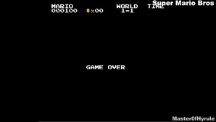

 | 仕様
 | ゲームオーバー画面に移ったら黒背景にgamover.pngを出力する。
 | ゲームオーバー画面に移ったらgameover.mp3を流す。
 | BGMが5秒で終わるので終わったらタイトル画面に移る

 | 画像
 | gameover.png

 | サウンド
 | gameover.mp3

クリボー
ゲームタイトル :スーパーマリオブラザーズ

 | エネミー1
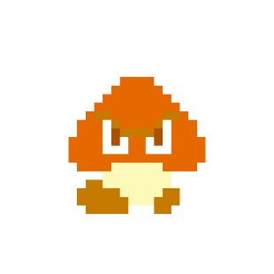

 | 仕様
 | 左右に自動で動く
 | 壁に当たったら逆方向に移動し始める
 | プレイヤーに踏まれたら死ぬ
 | 端まで歩いたら落ちる
 | HP:１

 | 画像
 | kuribo.png

